Sheet1
特性 | 数据来源或分析方法 | 二值图像 | 灰度图像 | 索引图像 | RGB图像
图片 |  |  | 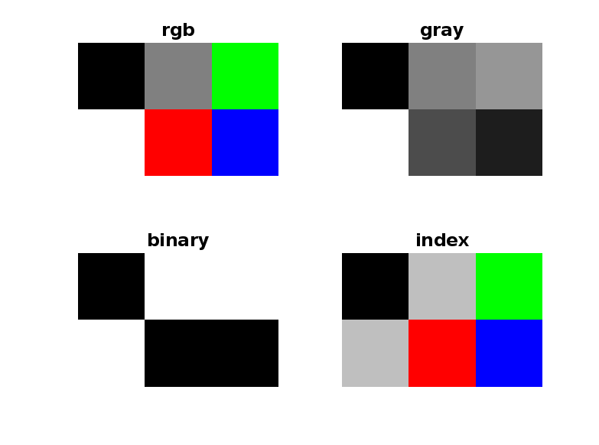
定义 |  | 每个像素只有两种可能的取值，0和1 | 每个像素表示一个灰度级范围从0-255 | 通过调色板存储颜色，每个像素的值是调色板中的索引 | 每个像素由红绿蓝rgb三个通道组合而成
像素值范围 | num2str(min(img(:)))->num2str(max(img(:))) | 0到1 | 0到255 | 0到4 | 0到255
ColorType | imfinfo(img) -> ColorType | grayscale | grayscale | indexed | truecolor
BitDepth | imfinfo(img) -> BitDepth | 1 | 8 | 8 | 24
NumberOfSamples | NumberOfSamples | 1 | 1 | 1 | 3
颜色信息 | imread('img') | 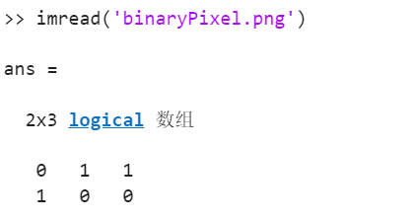 | 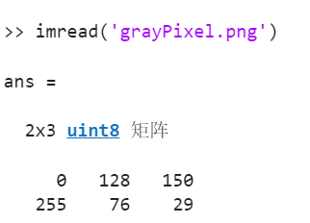 | 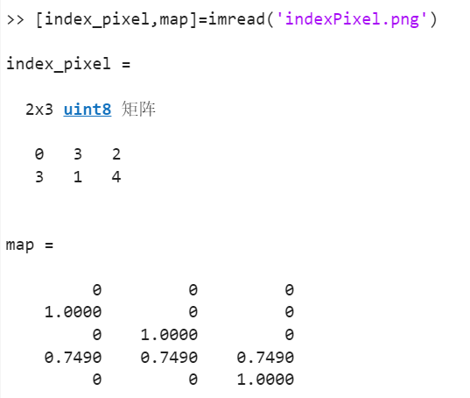 | 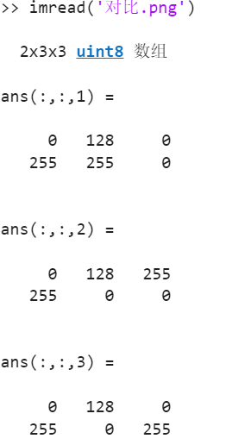
文件大小 | imfinfo(img) -> FileSize | 88 | 92 | 119 | 99
典型文件格式 | imfinfo(img) -> Format | TIFF (G4)、BMP、PNG-1 | JPEG、PNG-8、TIFF、PGM | GIF、PNG-8 | PEG、PNG-24、WebP、HEIC
优点 |  | 极小存储、快速处理、高对比度 | 保留亮度、存储适中、算法兼容 | 高效压缩、动画支持、兼容旧设备 | 颜色丰富、高保真、灵活编辑
缺点 |  | 无颜色、细节丢失、抗噪性差 | 无颜色、动态范围有限 | 颜色受限、调色板依赖、可能失真 | 体积大、处理复杂、需压缩优化
应用场景 |  | 文档扫描（OCR)、简单图形、二维码 | 黑白照片、医学影像（X光）、人脸识别预处理 | GIF动图、颜色较少的图像 | 摄影、网页、真实场景

